6
式样书中没给出 稼働区分 稼働区分2 稼働区分3 显示的格式
1.是直接取数据库的值显示（" ",1,2）
2.显示（" ",1：稼働,2：非稼働）

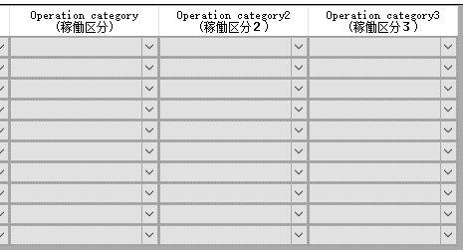

请参照红框，在datagrid里显示的时候，与追加时的内容一致。
默认情况下，所有的combobox里显示的值都是「コード＋[：]＋名称」作为显示值，コード作为value值

datagrid在可编辑的状态下是否参照 追加时下拉的内容

9
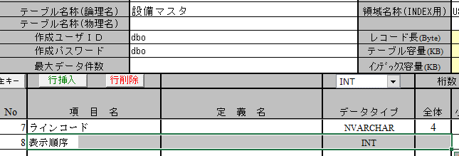
仕様書

DB定義書

